metrique
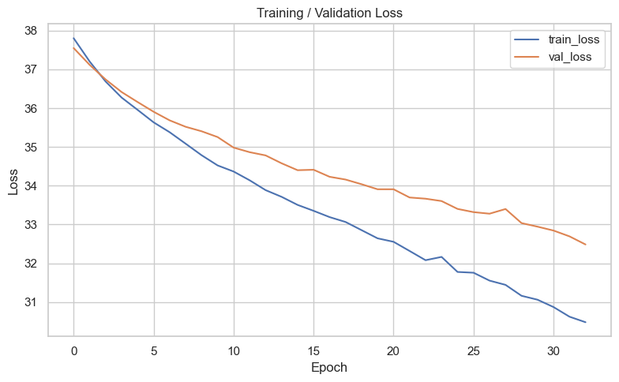
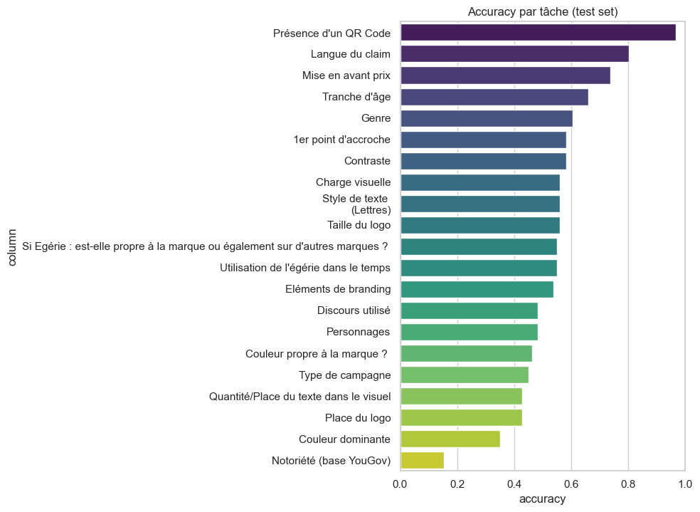
column | loss | accuracy | f1
Type de campagne | 32.284668922 | 45% | 0.48
Couleur dominante | 32.284668922 | 35% | 0.23
Couleur propre à la marque ? | 32.284668922 | 46% | 0.31
1er point d'accroche | 32.284668922 | 58% | 0.19
Personnages | 32.284668922 | 48% | 0.27
Si Egérie : est-elle propre à la marque ou également sur d'autres marques ? | 32.284668922 | 55% | 0.40
Utilisation de l'égérie dans le temps | 32.284668922 | 55% | 0.36
Genre | 32.284668922 | 60% | 0.37
Tranche d'âge | 32.284668922 | 66% | 0.29
Quantité/Place du texte dans le visuel | 32.284668922 | 43% | 0.35
Discours utilisé | 32.284668922 | 48% | 0.36
Style de texte (Lettres) | 32.284668922 | 56% | 0.28
Taille du logo | 32.284668922 | 56% | 0.52
Eléments de branding | 32.284668922 | 54% | 0.52
Présence d'un QR Code | 32.284668922 | 97% | 0.49
Langue du claim | 32.284668922 | 80% | 0.45
Contraste | 32.284668922 | 58% | 0.50
Place du logo | 32.284668922 | 43% | 0.34
Notoriété (base YouGov) | 32.284668922 | 15% | 0.09
Mise en avant prix | 32.284668922 | 74% | 0.60
Charge visuelle | 32.284668922 | 56% | 0.53

